상품제안서
딜루비스 듀얼윈드 PTC 전기온풍기 | 상품코드: F17063

 |  |  |  |  |  |  | 02-412-0044 | www.easy1.co.kr
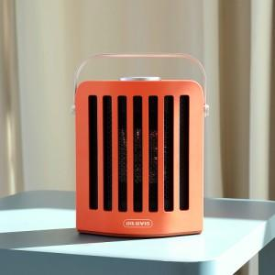 

【상세/제작정보】

【인쇄/포장옵션】 | 레이저 / 포장불가능

【공급단가】 | 수량 | 50~ | 100~ | 500~ | 1,000~ | 2,000~
*VAT별도 | 단가 | 58,880원 | 57,500원 | 56,580원 | 55,200원 | 53,820원

【상품 URL】 | http://www.easy1.co.kr/src/goods_detail.php?gdno=17063

